Hoja1
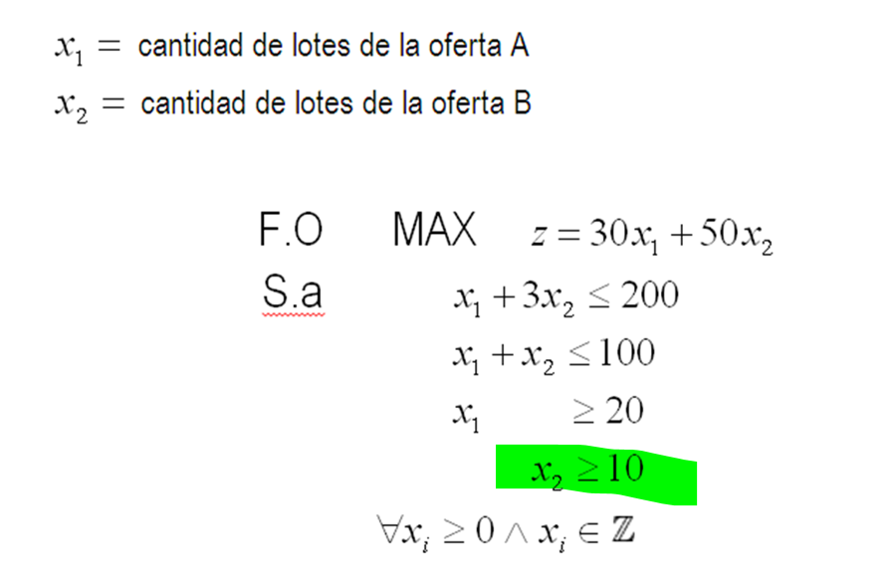

 |  |  |  |  |  |  |  |  |  |  |  |  | fase 1 :
 |  |  |  |  |  |  |  |  | z= 30x1 +50x2 - a1 -a2 |  |  |  |  | z +a1 + a2 =0
 |  |  |  |  |  |  |  | x1+3x2 +h1 = 200 |  |  |  |  | fase 2:
 |  |  |  |  |  |  |  | x1+x2 +h2 = 100 |  |  |  |  |  | z -30x1 -50 x2 =0
 |  |  |  |  |  |  |  | x1 - s1 +a1 = 20
 |  |  |  |  |  |  |  | x2 -s2 + a2 = 10

 |  | x1 | x2 | s1 | s2 | a1 | a2 | LD
F.0 |  | 0 | 0 | 0 | 0 | 1 | 1 | 0
suma Res |  | 1 | 1 | -1 | -1 | 1 | 1 | 30 | (-1)
Nueva F.O |  | -1 | -1 | 1 | 1 | 0 | 0 | -30

 | FASE 1
 | z | x1 | x2 | h1 | h2 | s1 | a1 | s2 | a2 | LD | q
z | 1 | -1 | -1 | 0 | 0 | 1 | 0 | 1 | 0 | -30
h1 | 0 | 1 | 3 | 1 | 0 | 0 | 0 | 0 | 0 | 200 | 200
h2 | 0 | 1 | 1 | 0 | 1 | 0 | 0 | 0 | 0 | 100 | 100
a1 | 0 | 1 | 0 | 0 | 0 | -1 | 1 | 0 | 0 | 20 | 20
a2 | 0 | 0 | 1 | 0 | 0 | 0 | 0 | -1 | 1 | 10
z | 1 | 0 | -1 | 0 | 0 | 0 | 1 | 1 | 0 | -10 |  | 1
h1 | 0 | 0 | 3 | 1 | 0 | 1 | -1 | 0 | 0 | 180 | 60 | -1
h2 | 0 | 0 | 1 | 0 | 1 | 1 | -1 | 0 | 0 | 80 | 80 | -1
x1 | 0 | 1 | 0 | 0 | 0 | -1 | 1 | 0 | 0 | 20 |  | 1
a2 | 0 | 0 | 1 | 0 | 0 | 0 | 0 | -1 | 1 | 10 | 10 | 0
z | 1 | 0 | 0 | 0 | 0 | 0 | 1 | 0 | 1 | 0 |  | 1
h1 | 0 | 0 | 0 | 1 | 0 | 1 | -1 | 3 | -3 | 150 |  | -3
h2 | 0 | 0 | 0 | 0 | 1 | 1 | -1 | 1 | -1 | 70 |  | -1
x1 | 0 | 1 | 0 | 0 | 0 | -1 | 1 | 0 | 0 | 20 |  | 0
x2 | 0 | 0 | 1 | 0 | 0 | 0 | 0 | -1 | 1 | 10 |  | 1
FASE 2
 | z | x1 | x2 | h1 | h2 | s1 | s2 | LD
z | 1 | -30 | -50 | 0 | 0 | 0 | 0 | 0 |  |  | z -30x1 -50 x2 =0
h1 | 0 | 0 | 0 | 1 | 0 | 1 | 3 | 150
h2 | 0 | 0 | 0 | 0 | 1 | 1 | 1 | 70
x1 | 0 | 1 | 0 | 0 | 0 | -1 | 0 | 20
x2 | 0 | 0 | 1 | 0 | 0 | 0 | -1 | 10
z | 1 | 0 | -50 | 0 | 0 | -30 | 0 | 600 |  | 30
h1 | 0 | 0 | 0 | 1 | 0 | 1 | 3 | 150
h2 | 0 | 0 | 0 | 0 | 1 | 1 | 1 | 70
x1 | 0 | 1 | 0 | 0 | 0 | -1 | 0 | 20
x2 | 0 | 0 | 1 | 0 | 0 | 0 | -1 | 10
z | 1 | 0 | 0 | 0 | 0 | -30 | -50 | 1100 |  | 50
h1 | 0 | 0 | 0 | 1 | 0 | 1 | 3 | 150 | 50
h2 | 0 | 0 | 0 | 0 | 1 | 1 | 1 | 70 | 70
x1 | 0 | 1 | 0 | 0 | 0 | -1 | 0 | 20
x2 | 0 | 0 | 1 | 0 | 0 | 0 | -1 | 10
z | 1 | 0 | 0 | 16.666666667 | 0 | -13.333333333 | 0 | 3600 |  | 50
s2 | 0 | 0 | 0 | 0.33333333333 | 0 | 0.33333333333 | 1 | 50 | 150 | 3
h2 | 0 | 0 | 0 | -0.33333333333 | 1 | 0.66666666667 | 0 | 20 | 30 | -1
x1 | 0 | 1 | 0 | 0 | 0 | -1 | 0 | 20 |  | 0
x2 | 0 | 0 | 1 | 0.33333333333 | 0 | 0.33333333333 | 0 | 60 | 180 | 1
z | 1 | 0 | 0 | 10 | 20 | 0 | 0 | 4000 |  | 13.333333333
s2 | 0 | 0 | 0 | 0.5 | -0.5 | 0 | 1 | 40 |  | -0.33333333333
s1 | 0 | 0 | 0 | -0.5 | 1.5 | 1 | 0 | 30 |  | 0.66666666667
x1 | 0 | 1 | 0 | -0.5 | 1.5 | 0 | 0 | 50 |  | 1
x2 | 0 | 0 | 1 | 0.5 | -0.5 | 0 | 0 | 50 |  | -0.33333333333

Solución óptima factible
 |  |  | z*= | 4000 | $us de la ganancia
 |  |  | x1*= | 50 | lotes de la oferta A
 |  |  | x2*= | 50 | lotes de la oferta B

 |  |  | Para obtener una ganancia máxima de 4000 $us, se deben vender 50 lotes de cada oferta A y B.

Hoja1 (2)
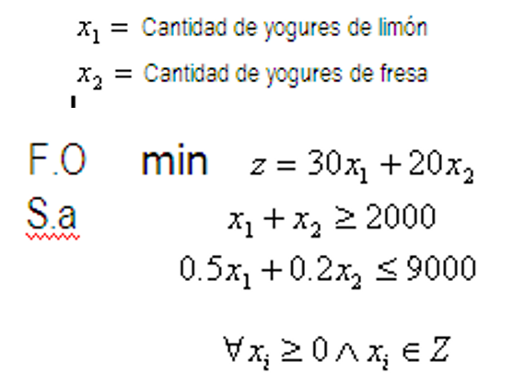

 |  |  |  |  |  |  |  |  |  | fase 1 | fase 2
 |  |  |  |  |  |  | z=30x1+20x2 +a1 |  |  | z-a1=0 | z-30x1-20x2 = 0
 |  |  |  |  |  |  | x1+x2 -s1 +a1 = 2000
 |  |  |  |  |  |  | 0,5x1 +0,2x2 +h1 = 9000

 |  | x1 | x2 | s1 | a1 | LD
F.O |  | 0 | 0 | 0 | -1 | 0
suma Rest |  | 1 | 1 | -1 | 1 | 2000
 |  | 1 | 1 | -1 | 0 | 2000
 | fase 1
 | z | x1 | x2 | s1 | a1 | h1 | LD | q
z | 1 | 1 | 1 | -1 | 0 | 0 | 2000
a1 | 0 | 1 | 1 | -1 | 1 | 0 | 2000 | 2000
h1 | 0 | 0.5 | 0.2 | 0 | 0 | 1 | 9000 | 18000
z | 1 | 0 | 0 | 0 | -1 | 0 | 0 |  | -1
x1 | 0 | 1 | 1 | -1 | 1 | 0 | 2000 |  | 1
h1 | 0 | 0 | -0.3 | 0.5 | -0.5 | 1 | 8000 |  | -0.5

 | fase 2
 | z | x1 | x2 | s1 | h1 | LD | q
z | 1 | -30 | -20 | 0 | 0 | 0 |  |  | z-30x1-20x2 = 0
x1 | 0 | 1 | 1 | -1 | 0 | 2000
h1 | 0 | 0 | -0.3 | 0.5 | 1 | 8000
z | 1 | 0 | 10 | -30 | 0 | 60000 |  | 30
x1 | 0 | 1 | 1 | -1 | 0 | 2000
h1 | 0 | 0 | -0.3 | 0.5 | 1 | 8000
z | 1 | -10 | 0 | -20 | 0 | 40000 |  | -10
x2 | 0 | 1 | 1 | -1 | 0 | 2000 |  | 1
h1 | 0 | 0.3 | 0 | 0.2 | 1 | 8600 |  | 0.3

 | Solución óptima factible |  |  |  |  | z*= | 40000 | u.m minimo en la fabricación
 |  |  |  |  |  | x1*= | 0 | unid de yogur sabor limón
 |  |  |  |  |  | x2*= | 2000 | unid de yogur sabor fresa

 |  | Para realizar la campaña de distribución de los yogures de sabor limon y fresa se deben emplear como minmo 40000 u.m y se deben repartir unicamente 2000 yogures de sabor fresa.

Hoja1 (3)
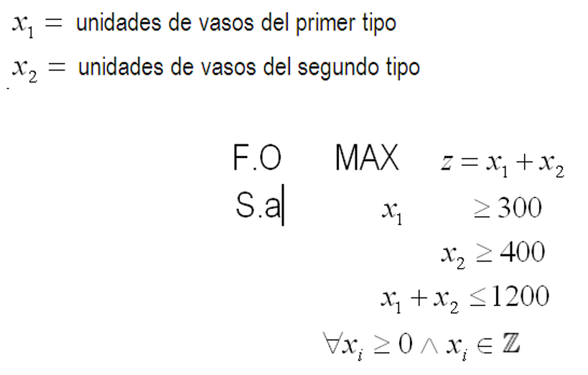
 |  |  |  |  |  |  |  |  |  |  |  |  | fase 1
 |  |  |  |  |  |  |  |  |  |  |  |  |  | z +a1 + a2 =0
 |  |  |  |  |  |  |  |  | z=x1 + x2 -a1 -a2 |  |  |  | fase2
 |  |  |  |  |  |  |  |  |  |  |  |  |  | z - x1 -x2 = 0
 |  |  |  |  |  |  |  |  | x1 - s1 +a1 = 300
 |  |  |  |  |  |  |  |  | x2 -s2 +a2 = 400
 |  |  |  |  |  |  |  |  | x1+x2 + h1 = 1200
 |  |  |  |  |  |  |  |  |  | x1 | x2 | s1 | s2 | a1 | a2 | LD
 |  |  |  |  |  |  |  |  | F.O | 0 | 0 | 0 | 0 | 1 | 1 | 0
 |  |  |  |  |  |  |  |  | suma | 1 | 1 | -1 | -1 | 1 | 1 | 700 | (-1)
 |  |  |  |  |  |  |  |  |  | -1 | -1 | 1 | 1 | 0 | 0 | -700
fase 1
 | z | x1 | x2 | s1 | a1 | s2 | a2 | h1 | LD | q
z | 1 | -1 | -1 | 1 | 0 | 1 | 0 | 0 | -700
a1 | 0 | 1 | 0 | -1 | 1 | 0 | 0 | 0 | 300 | 300
a2 | 0 | 0 | 1 | 0 | 0 | -1 | 1 | 0 | 400
h1 | 0 | 1 | 1 | 0 | 0 | 0 | 0 | 1 | 1200 | 1200
z | 1 | 0 | -1 | 0 | 1 | 1 | 0 | 0 | -400 |  | 1
x1 | 0 | 1 | 0 | -1 | 1 | 0 | 0 | 0 | 300 |  | 1
a2 | 0 | 0 | 1 | 0 | 0 | -1 | 1 | 0 | 400 | 400 | 0
h1 | 0 | 0 | 1 | 1 | -1 | 0 | 0 | 1 | 900 | 900 | -1
z | 1 | 0 | 0 | 0 | 1 | 0 | 1 | 0 | 0
x1 | 0 | 1 | 0 | -1 | 1 | 0 | 0 | 0 | 300
x2 | 0 | 0 | 1 | 0 | 0 | -1 | 1 | 0 | 400
h1 | 0 | 0 | 0 | 1 | -1 | 1 | -1 | 1 | 500

fase 2
 | z | x1 | x2 | s1 | s2 | h1 | LD
z | 1 | -1 | -1 | 0 | 0 | 0 | 0 |  |  | z - x1 -x2 = 0
x1 | 0 | 1 | 0 | -1 | 0 | 0 | 300
x2 | 0 | 0 | 1 | 0 | -1 | 0 | 400
h1 | 0 | 0 | 0 | 1 | 1 | 1 | 500
z | 1 | 0 | -1 | -1 | 0 | 0 | 300
x1 | 0 | 1 | 0 | -1 | 0 | 0 | 300
x2 | 0 | 0 | 1 | 0 | -1 | 0 | 400
h1 | 0 | 0 | 0 | 1 | 1 | 1 | 500
z | 1 | 0 | 0 | -1 | -1 | 0 | 700
x1 | 0 | 1 | 0 | -1 | 0 | 0 | 300
x2 | 0 | 0 | 1 | 0 | -1 | 0 | 400
h1 | 0 | 0 | 0 | 1 | 1 | 1 | 500
z | 1 | 0 | 0 | 0 | 0 | 1 | 1200 |  | 1
x1 | 0 | 1 | 0 | 0 | 1 | 1 | 800 |  | 1
x2 | 0 | 0 | 1 | 0 | -1 | 0 | 400 |  | 0
h1 | 0 | 0 | 0 | 1 | 1 | 1 | 500 |  | 1

 |  | Solución óptima y factible
 |  |  | z*= | 1200 |  |  | Para obtener un máximo de 1200 vasos almacenados en la bodega, se deben guardar 800 vasos del primer tamaño y 400 vasos del segundo tamaño.
 |  |  | x1*= | 800
 |  |  | x2*= | 400

